Arkusz1
Wykonawca wypełnia pola zielone |  |  |  |  |  |  |  |  | załącznik nr 2

KOSZTORYS- – zakup wyposażenia do łazienek w pokojach noclegowych
L.P. | Wykaz produktów | opis | zdjęcie poglądowe | Jednostka miary | Ilość | Cena jednostkowa netto | Wartość netto | VAT (%) | wartość VAT | wartość brutto
1 | wisząca szafka łazienkowa z kinkietem LED, biała 60x50 cm, prawa | Szafka łazienkowa z kinkietem LED polskiego producenta. Posiada 5 funkcjonalnych półek. 3 półki zewnętrzne oraz 2 półki wewnętrzne. Produkt wykonany jest z płyty FSC, odpornej na zarysowania oraz o podwyższonej odporności na wilgoć. Szafka posiada system cichego domykania oraz aluminiowy uchwyt. Na drzwiach szafki umieszczone jest wysokiej jakości kryształowe lustro. Na szafce umieszczony jest energooszczędny, chromowany kinkiet LED, podłączany bezpośrednio do sieci. • Wymiary: 60x50x14 cm • Wymiary lustra: 44x40 cm • Oświetlenie: LED 5W(światło zimne), IP 44(wodoszczelność) • Kolor: biały mat • Kraj pochodzenia: Polska Szafka do samodzielnego montażu. W zestawie: instrukcja i zestaw akcesoriów montażowych (w tym kołki rozporowe) | 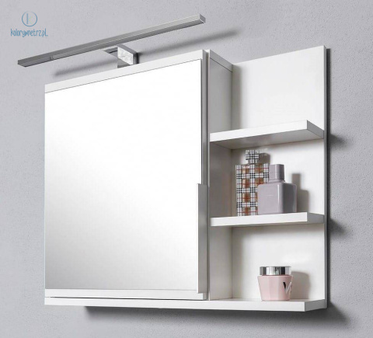 | sztuka | 27 |  | 0.00 zł |  | 0.00 zł | 0.00 zł
 |  |  |  |  |  | Razem | 0.00 zł |  | 0.00 zł | 0.00 zł

postępowanie nr 05/10/2023
 |  |  |  |  |  |  | ____________________________ (pieczątka i podpis upoważnionego przedstawiciela Wykonawcy)

 |  |  |  |  |  |  |  |  |  |  | …………………………

